Setting PrinterA
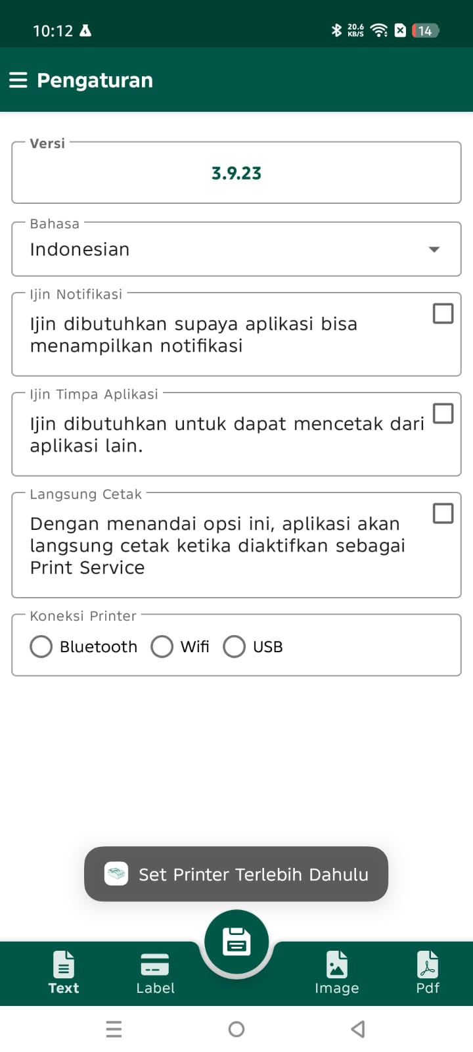
Setelah donwload dan install aplikasi PrinterA, aplikasi akan mengarahkan untuk setting printer

Ada 60 pilihan bahasa

Ini tadinya untuk Android GO, karena Android GO tidak mengijinkan pop up aplikasi lain

Langkah ke-4 di pengantar, setelah klik icon "Printer", aplikasi PrinterA tidak akan terbuka, kalau ijin ini tidak diberikan

Jika ini dicentang, setelah klik icon "Printer" di langkah ke-4, PrinterA akan terbuka dan langsung mencetak, tanpa perlu
klik icon "Printer" di aplikasi PrinterA lagi

Untuk saat ini, kita bahas yang Bluetooth saja dulu, karena saya sudah tidak punya printer wifi sedangkan usb juga hampir tidak ada yang gunakan

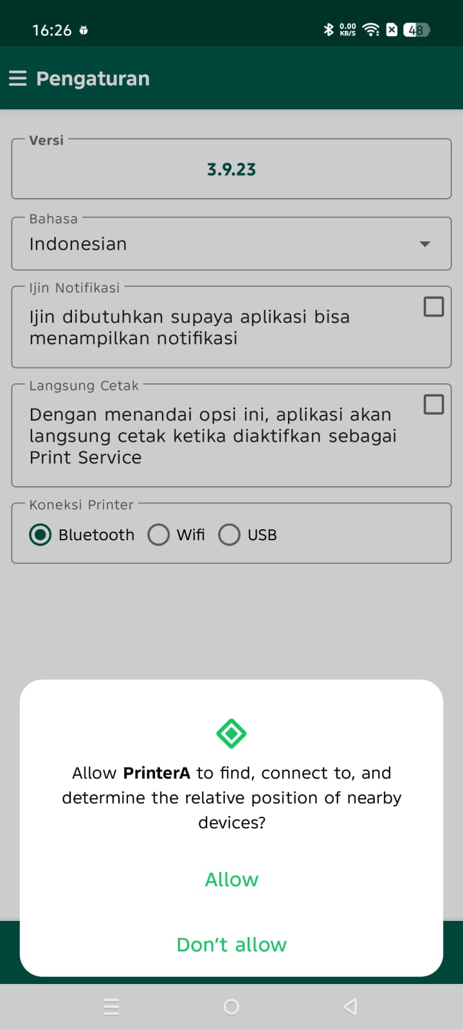
Ketika opsi Bluetooth diklik, aplikasi akan meminta ijin pengguna untuk menemukan perangkat bluetooth di sekitar hp
Jika ijin tidak diberikan, aplikasi tidak bisa menemukan printer bluetooth, jadi ijin wajib diberikan

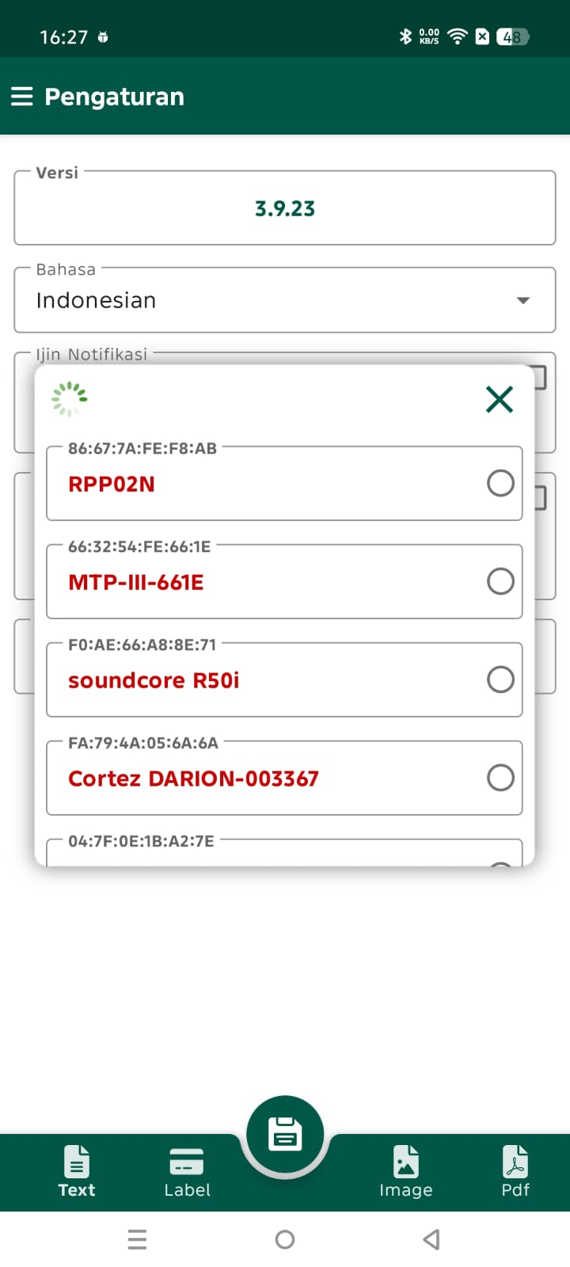
Setelah ijin diberikan, aplikasi akan menampilkan semua perangkat bluetooth
yang sedang dalam posisi menyala di sekitar hp
Juga perangkat bluetooth lain yang sudah terpairing sebelumnya dengan hp
walaupun tidak dalam posisi menyala
Aplikasi tidak bisa membedakan perangkat mana yang memang adalah
printer thermal atau perangkat bluetooth lain, jadi aplikasi akan
menampilkan semua perangkat bluetooth yang terdeteksi,
kesalahan memilih perangkat bluetooth menyebabkan aplikasi mengirim
data cetak ke perangkat yang salah
Untuk mengetahui perangkat yang benar, bisa dengan Self Test Print
printer thermal dan membaca Mac Address yang tertera
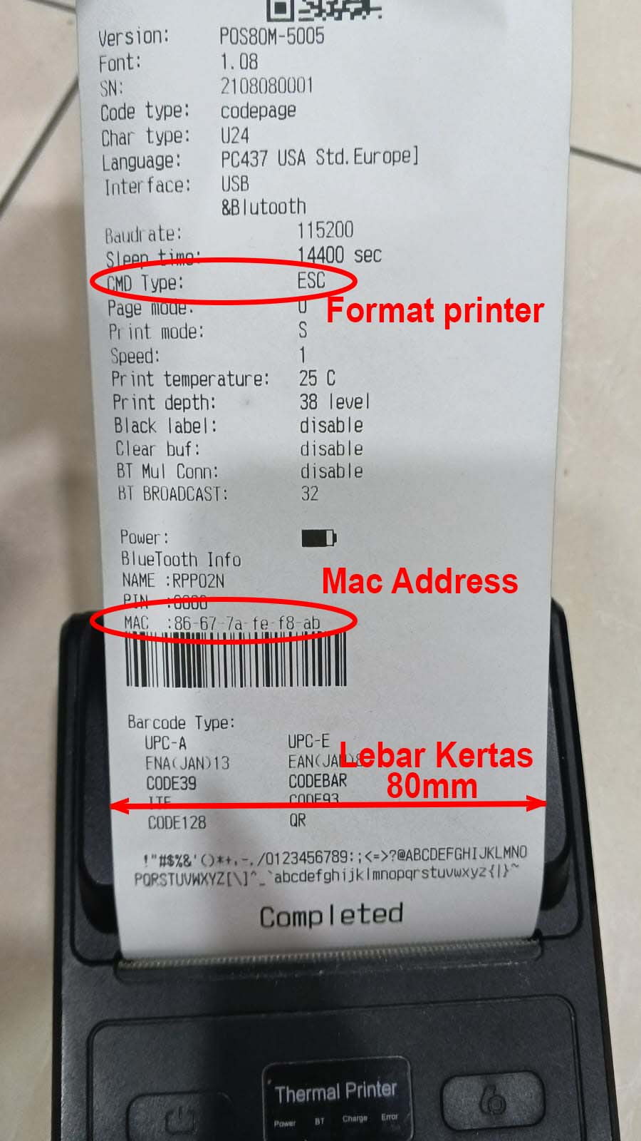
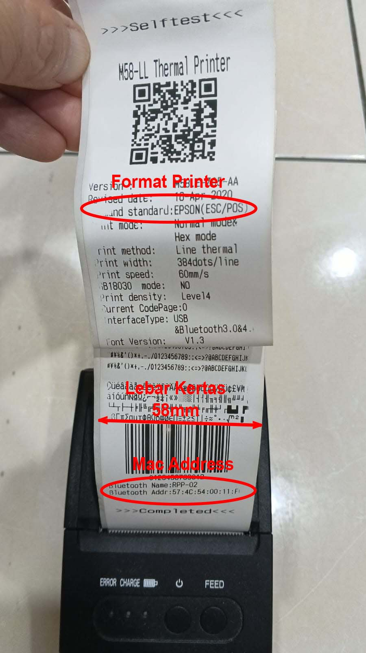

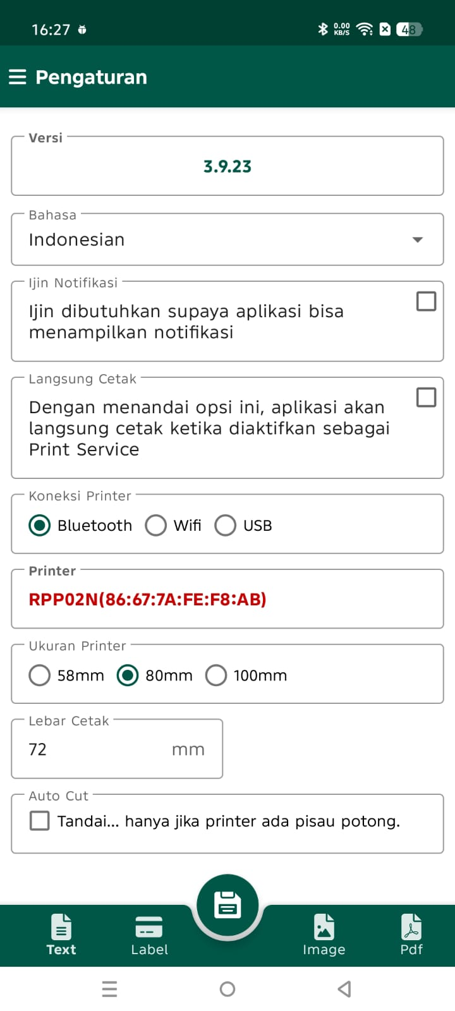

Untuk kertas lebar 80mm, lebar cetak maximal hanya 72mm

Aplikasi PrinterA hanya mendukung format printer (command:) | ESC/POS
Printer dengan format yang lain, bisa memakai aplikasi PrinterL
dimana disediakan beberapa format data / command type

Setting PrinterL
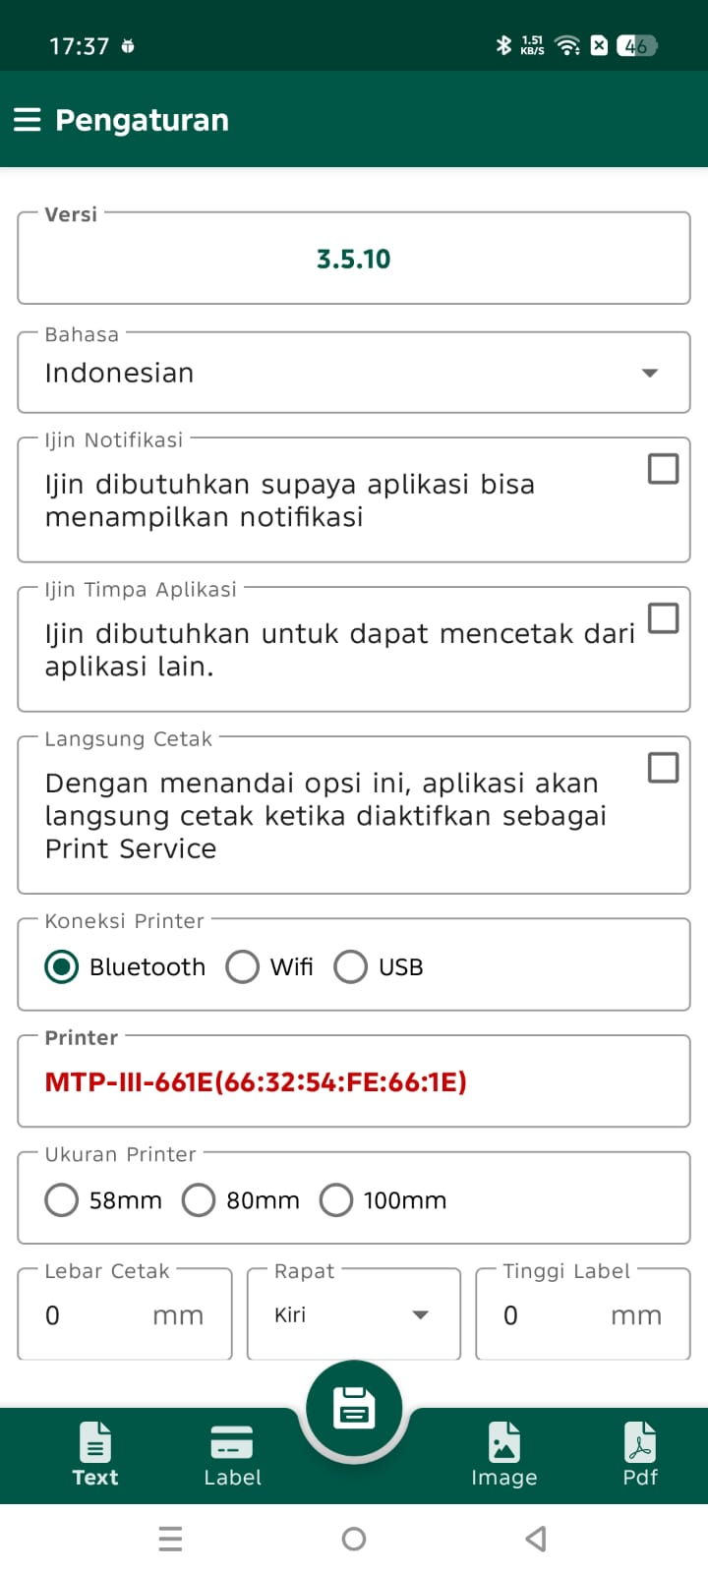

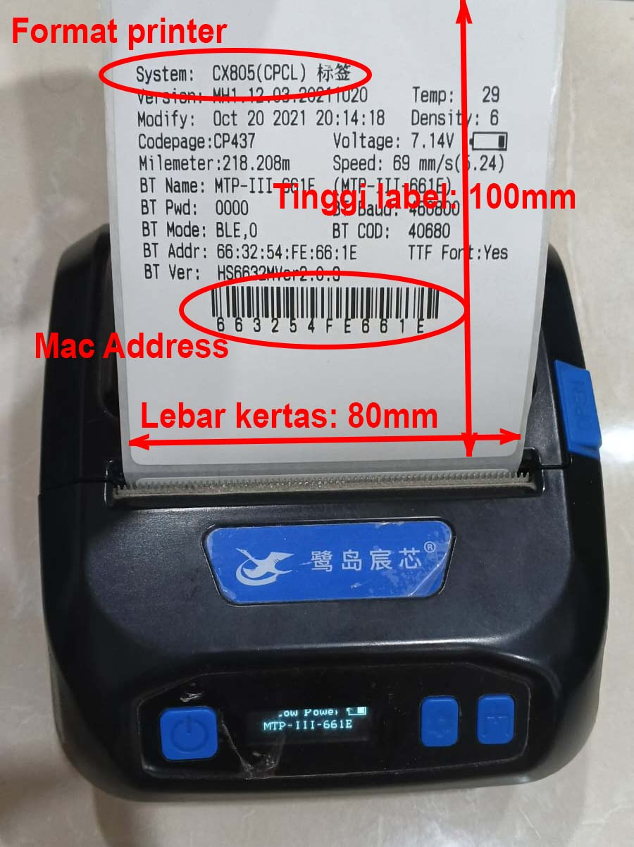

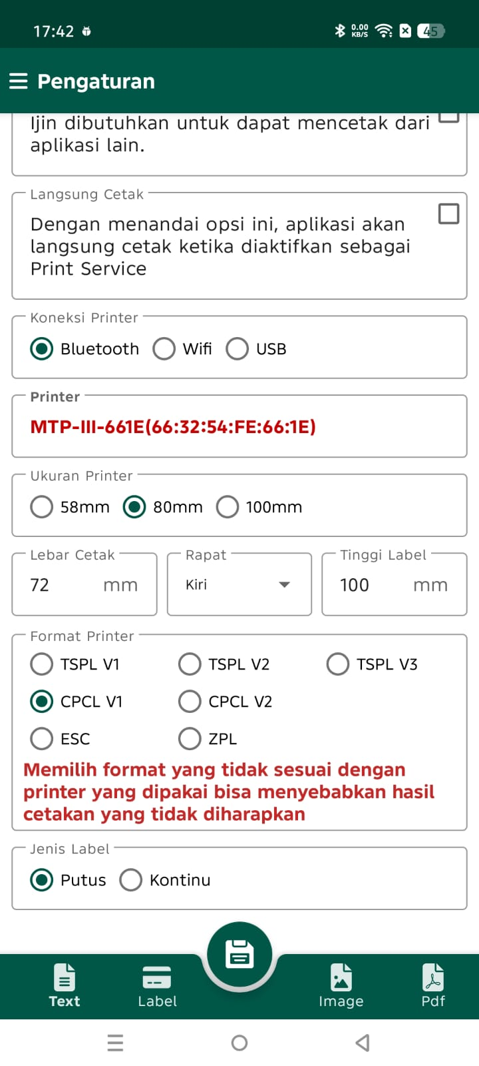

Perbedaan antara PrinterA dengan PrinterL hanyalah pada bagian
Setting Printer ini

PrinterA tidak banyak yang perlu di setting karena hanya ada
satu pilihan format printer, yaitu ESC/POS

PrinterL karena untuk beberapa type, jadinya ada beberapa opsi
yang perlu diisi

Pada dasarnya, selain bagian Setting ini, cara pemakaian dan
fitur yang disediakan oleh PrinterA dan PrinterL adalah sama saja

